상품제안서
UM2 5구 멀티탭 GAN PD USB C타입 PPS 65W 타워 고속충전기 65WTOWER | 상품코드: F32962

 |  |  |  |  |  |  | 02-412-0044 | www.easy1.co.kr
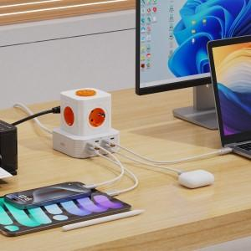

【상세/제작정보】

【인쇄/포장옵션】 | 레이저, 풀칼라 / 포장불가능

【공급단가】 | 수량 | 50~ | 100~ | 300~ | 500~ | 1,000~
*VAT별도 | 단가 | 42,000원 | 41,300원 | 40,250원 | 39,540원 | 38,500원

【상품 URL】 | https://dev.easy1.co.kr:443/src/goods_detail.php?gdno=32962

